IBOV
Data | LCAMBIOREAL | LCDS_5_ANOS | LPASSEXTERNO | LTOTL | LVIXFINAL | LDIVBRUTA | LSWAPREAL | LCRB | LIBCBR | LUSPROD | LRESERVAS | LIBOV | LSeP | D0804 | D1503 | D2002 | D1301 | D2018 | D2024
2005Q1 | 4.813186563 | 5.8671570546 | -0.88916206449 | 4.4534166308 | 2.5626389983 | -0.38345902785 | -2.1914966229 | 5.6797971119 | 4.7041101338 | 2.5726122302 | 5.6818776393 | 10.189079943 | 7.0737695635 | 0 | 0 | 0 | 0 | 0 | 0
2005Q2 | 4.7251729784 | 5.9302094297 | -0.91379385168 | 4.4628767086 | 2.6063865473 | -0.39156220294 | -2.176497071 | 5.700042155 | 4.7033852335 | 2.5572273114 | 5.8030243093 | 10.128669026 | 7.0828255722 | 0 | 0 | 0 | 0 | 0 | 0
2005Q3 | 4.6610147742 | 5.7666737023 | -0.86274996495 | 4.4680896454 | 2.48740353 | -0.39501985025 | -2.1558024071 | 5.6796605325 | 4.7069141699 | 2.5649493575 | 5.7695702152 | 10.360405942 | 7.1138015481 | 0 | 0 | 0 | 0 | 0 | 0
2005Q4 | 4.6017978393 | 5.5740154166 | -1.0356374895 | 4.472819049 | 2.5764217586 | -0.39868812383 | -2.1853359881 | 5.6889395278 | 4.7267681577 | 2.5649493575 | 5.695078034 | 10.417986422 | 7.129529925 | 0 | 0 | 0 | 0 | 0 | 0
2006Q1 | 4.5761189216 | 5.0431883147 | -0.98349948157 | 4.4885240039 | 2.5038919497 | -0.40351700689 | -2.2145113896 | 5.7308787003 | 4.7315384848 | 2.5726122302 | 6.1925669675 | 10.544077482 | 7.1661655792 | 0 | 0 | 0 | 0 | 0 | 0
2006Q2 | 4.5944462226 | 5.094240878 | -1.0671136216 | 4.4907689257 | 2.6173958328 | -0.44498586627 | -2.2939779953 | 5.7809183976 | 4.7391764658 | 2.5726122302 | 6.5537909437 | 10.508650155 | 7.1469296089 | 0 | 0 | 0 | 0 | 0 | 0
2006Q3 | 4.6000236318 | 4.9247629046 | -1.1394342832 | 4.5340321582 | 2.571084346 | -0.44863360351 | -2.4498723408 | 5.8269141438 | 4.7595208458 | 2.5572273114 | 6.6000065444 | 10.503669302 | 7.1973230541 | 0 | 0 | 0 | 0 | 0 | 0
2006Q4 | 4.5904963838 | 4.6999347624 | -1.0936247472 | 4.5507140002 | 2.4150205223 | -0.44005655288 | -2.5099347601 | 5.8633565167 | 4.7934738145 | 2.5572273114 | 6.802839109 | 10.702660028 | 7.2572142847 | 0 | 0 | 0 | 0 | 0 | 0
2007Q1 | 4.5707167579 | 4.5367128496 | -1.1239300967 | 4.5594054406 | 2.6019486702 | -0.4420772266 | -2.5717688668 | 5.9003264852 | 4.7831489933 | 2.5416019935 | 6.9899802192 | 10.732148534 | 7.2590175908 | 0 | 0 | 0 | 0 | 0 | 0
2007Q2 | 4.526163053 | 4.2427645673 | -1.0384583658 | 4.5377831673 | 2.6741486494 | -0.44665175244 | -2.6018222575 | 5.9733684628 | 4.8121843554 | 2.5572273114 | 7.2953279342 | 10.903972363 | 7.315451214 | 0 | 0 | 0 | 0 | 0 | 0
2007Q3 | 4.5035434319 | 4.603902683 | -0.94417593536 | 4.544995463 | 3.07408124 | -0.47117765147 | -2.6671874093 | 6.0096891326 | 4.8291134175 | 2.5494451709 | 7.5298896923 | 11.009819964 | 7.3308965721 | 0 | 0 | 0 | 0 | 0 | 0
2007Q4 | 4.4582929901 | 4.5601379868 | -0.93649343919 | 4.5658401335 | 3.0587070727 | -0.46251176349 | -2.6651850594 | 6.0304047722 | 4.8490570984 | 2.5416019935 | 7.5591425253 | 11.064855524 | 7.2919014007 | 0 | 0 | 0 | 0 | 0 | 0
2008Q1 | 4.4538432933 | 5.0027153473 | -1.0188773206 | 4.5574844118 | 3.2627013044 | -0.48277821121 | -2.6468986083 | 6.0784064772 | 4.8396887953 | 2.5014359517 | 7.5441204454 | 11.018104415 | 7.1874303441 | 0 | 0 | 0 | 0 | 0 | 0
2008Q2 | 4.4316101349 | 4.705316833 | -0.89404012294 | 4.5662560925 | 3.0378334496 | -0.50401553184 | -2.5731197766 | 6.1284690681 | 4.8713732268 | 2.5014359517 | 7.5050521339 | 11.082419434 | 7.1546153569 | 0 | 0 | 0 | 0 | 0 | 0
2008Q3 | 4.4197237518 | 4.9341861219 | -1.3862943611 | 4.6192374432 | 3.3199873262 | -0.54128483125 | -2.5118109538 | 6.1277348937 | 4.8716796932 | 2.5095992624 | 7.5027382108 | 10.810555889 | 7.0616430546 | 0 | 0 | 0 | 0 | 0 | 0
2008Q4 | 4.6317796594 | 5.8605676811 | -1.7778565641 | 4.5983805216 | 3.9458445539 | -0.52312315158 | -2.7315740053 | 5.884018525 | 4.8010658628 | 2.4849066498 | 7.4234490341 | 10.533428657 | 6.80599937 | 1 | 0 | 0 | 0 | 0 | 0
2009Q1 | 4.5993868279 | 5.8785197881 | -1.6245515502 | 4.5124699307 | 3.8091039514 | -0.51958610721 | -3.0230627096 | 5.7554468113 | 4.8118590992 | 2.4595888418 | 7.2730231973 | 10.619520837 | 6.6819456708 | 0 | 0 | 0 | 0 | 0 | 0
2009Q2 | 4.5096499841 | 5.4348859547 | -1.2413285909 | 4.534318445 | 3.4206731582 | -0.51355155797 | -3.108053522 | 5.8337087656 | 4.8319072728 | 2.4510050981 | 7.1828838854 | 10.848657244 | 6.8236342743 | 0 | 0 | 0 | 0 | 0 | 0
2009Q3 | 4.4283136686 | 4.9391392924 | -1.0384583658 | 4.5596496707 | 3.252310601 | -0.47000362925 | -3.0684150307 | 5.9178180069 | 4.8591144865 | 2.4595888418 | 6.9321551658 | 11.027085094 | 6.9632656273 | 0 | 0 | 0 | 0 | 0 | 0
2009Q4 | 4.3748761306 | 4.8218931695 | -1.0051219456 | 4.6120464899 | 3.2437635404 | -0.45644266287 | -2.9890524594 | 5.9712278256 | 4.8834077996 | 2.4680995315 | 6.8801785112 | 11.135872871 | 7.0166993441 | 0 | 0 | 0 | 0 | 0 | 0
2010Q1 | 4.3814848213 | 4.8622644344 | -1.1301029558 | 4.6521809903 | 3.0238337037 | -0.47379748348 | -2.9396453277 | 6.0435350394 | 4.9163246146 | 2.4680995315 | 6.7911090969 | 11.161550736 | 7.0642717755 | 0 | 0 | 0 | 0 | 0 | 0
2010Q2 | 4.3448438435 | 4.8756041107 | -1.2909841813 | 4.670271049 | 3.3860837439 | -0.43783335314 | -2.8572278268 | 6.0722454438 | 4.9119193212 | 2.4680995315 | 6.8003927607 | 11.017579412 | 6.9380031262 | 0 | 0 | 0 | 0 | 0 | 0
2010Q3 | 4.3343670811 | 4.8026266304 | -1.1394342832 | 4.7378345362 | 3.1954024687 | -0.46824517623 | -2.9578674702 | 6.0810919438 | 4.9334662313 | 2.4765384001 | 6.9650803456 | 11.14807433 | 7.0398355766 | 0 | 0 | 0 | 0 | 0 | 0
2010Q4 | 4.3159758595 | 4.659310773 | -0.88916206449 | 4.7666368954 | 3.0363942553 | -0.47320876019 | -2.9159729584 | 6.1884352241 | 4.9316642342 | 2.4849066498 | 7.1092256546 | 11.146272333 | 7.1369922394 | 0 | 0 | 0 | 0 | 0 | 0
2011Q1 | 4.306898912 | 4.7364615717 | -0.85331593271 | 4.7704586102 | 2.9199305601 | -0.50777472693 | -2.8612193802 | 6.3041806373 | 4.9492562211 | 2.4765384001 | 7.4070142664 | 11.135858291 | 7.1897939243 | 0 | 0 | 0 | 0 | 0 | 0
2011Q2 | 4.2859286446 | 4.6832417214 | -1.1973282616 | 4.7786471892 | 2.7453459858 | -0.4969227186 | -2.814611543 | 6.345279572 | 4.9547701613 | 2.4849066498 | 7.6709880671 | 11.041384655 | 7.1858717577 | 0 | 0 | 0 | 0 | 0 | 0
...
 |  |  |  |  |  |  |  |  | LIBCBR | LUSPROD | LRESERVAS | LIBOV | LSeP | D0804 | D1503 | D2002 | D1301 | D2018 | D2024
 |  |  |  |  |  |  |  |  | 4.9938281758 | 2.3223877203 | 7.443312539 | 11.53157056 | 8.3210104244 | 0 | 0 | 0 | 0 | 0 | 0
 |  |  |  |  |  |  |  |  | 5.0044159943 | 2.3223877203 | 7.5317667207 | 11.67917692 | 8.4007447384 | 0 | 0 | 0 | 0 | 0 | 0
 |  |  |  |  |  |  |  |  | 5.0148928843 | 2.3321438952 | 7.5174665013 | 11.666204336 | 8.3635873176 | 0 | 0 | 0 | 0 | 0 | 0
 |  |  |  |  |  |  |  |  | 5.0252611463 | 2.3321438952 | 7.5740450054 | 11.806974724 | 8.4700659602 | 0 | 0 | 0 | 0 | 0 | 0
 |  |  |  |  |  |  |  |  | 5.0355230096 | 2.3125354238 | 7.5914580007 | 11.760613325 | 8.5668116025 | 0 | 0 | 0 | 0 | 0 | 0
 |  |  |  |  |  |  |  |  | 5.0456806358 | 2.302585093 | 7.6979384221 | 11.727286563 | 8.6052919734 | 0 | 0 | 0 | 0 | 0 | 0
 |  |  |  |  |  |  |  |  | 5.0557361213 | 2.302585093 | 7.7214372612 | 11.78916229 | 8.6591232132 | 0 | 0 | 0 | 0 | 0 | 0
 |  |  |  |  |  |  |  |  | 5.0656914998 | 2.2925347571 | 7.7218360824 | 11.697602579 | 8.6795891934 | 0 | 0 | 0 | 0 | 0 | 1
 |  |  |  |  |  |  |  |  | 5.0755487449 | 2.2721258855 | 7.6349656648 | 11.777287732 | 21.581589325 | 0 | 0 | 0 | 0 | 0 | 0
 |  |  |  |  |  |  |  |  | 5.0755487449 |  |  | 12.130606364 | 21.581589325
Variação do IBOV
 | Aumento IBOV | Redução IBOV | Nenhum Efeito
2025q2 | 4.845159442 | 4.9329449893 | 4.8890522156
2025q3 | 4.7809939657 | 4.9483957372 | 4.8660116347
2025q4 | 4.7301227788 | 4.9983848914 | 4.8680816449
2026q1 | 4.6719794092 | 5.037384022 | 4.8625334571
2026q2 | 4.6161640291 | 5.0842321988 | 4.8635309246
2026q3 | 4.556959609 | 5.1266296836 | 4.8621484795
2026q4 | 4.4970851782 | 5.1701350155 | 4.8625089812
2027q1 | 4.4349130421 | 5.2114058888 | 4.8621540974
2027q2 | 4.371179516 | 5.2520782706 | 4.8622709179
2027q3 | 4.3053891526 | 5.2912549503 | 4.8621775574
2027q4 | 4.2377091655 | 5.3294306472 | 4.8622133992
 |  |  |  |  |  |  |  |  | 5.0755487449 |  |  | 12.494524555 | 21.581589325 | 1.03
 |  |  |  |  |  |  |  |  | 5.0755487449 |  |  | 12.869360292 | 21.581589325 | 1.03
 |  |  |  |  |  |  |  |  | 5.0755487449 |  |  | 13.2554411 | 21.581589325 | 1.03
 |  |  |  |  |  |  |  |  | 5.0755487449 |  |  | 13.653104333 | 21.581589325 | 1.03
 |  |  |  |  |  |  |  |  | 5.0755487449 |  |  | 14.062697463 | 21.581589325 | 1.03
 |  |  |  |  |  |  |  |  | 5.0755487449 |  |  | 14.484578387 | 21.581589325 | 1.03
 |  |  |  |  |  |  |  |  | 5.0755487449 |  |  | 14.919115739 | 21.581589325 | 1.03
 |  |  |  |  |  |  |  |  | 5.0755487449 |  |  | 15.366689211 | 21.581589325 | 1.03
 |  |  |  |  |  |  |  |  | 5.0755487449 |  |  | 15.827689887 | 21.581589325 | 1.03
 |  |  |  |  |  |  |  |  | 5.0755487449 |  |  | 16.302520584 | 21.581589325 | 1.03
 |  |  |  |  |  |  |  |  |  |  |  |  |  | 1.03
 |  |  |  |  |  |  |  |  | 5.0456806358 | 2.302585093 | 7.6979384221 | 11.727286563 | 8.6052919734
 |  |  |  |  |  |  |  |  | 5.0557361213 | 2.302585093 | 7.7214372612 | 11.78916229 | 8.6591232132
 |  |  |  |  |  |  |  |  | 5.0656914998 | 2.2925347571 | 7.7218360824 | 11.697602579 | 8.6795891934
 |  |  |  |  |  |  |  |  | 5.0755487449 | 2.2721258855 | 7.6349656648 | 11.777287732 | 21.581589325 | 0.97
 |  |  |  |  |  |  |  |  | 5.0755487449 |  |  | 11.4239691 | 21.581589325 | 0.97
 |  |  |  |  |  |  |  |  | 5.0755487449 |  |  | 11.081250027 | 21.581589325 | 0.97
 |  |  |  |  |  |  |  |  | 5.0755487449 |  |  | 10.748812526 | 21.581589325 | 0.97
 |  |  |  |  |  |  |  |  | 5.0755487449 |  |  | 10.426348151 | 21.581589325 | 0.97
 |  |  |  |  |  |  |  |  | 5.0755487449 |  |  | 10.113557706 | 21.581589325 | 0.97
 |  |  |  |  |  |  |  |  | 5.0755487449 |  |  | 9.8101509748 | 21.581589325 | 0.97
 |  |  |  |  |  |  |  |  | 5.0755487449 |  |  | 9.5158464456 | 21.581589325 | 0.97
 |  |  |  |  |  |  |  |  | 5.0755487449 |  |  | 9.2303710522 | 21.581589325 | 0.97
 |  |  |  |  |  |  |  |  | 5.0755487449 |  |  | 8.9534599207 | 21.581589325 | 0.97
 |  |  |  |  |  |  |  |  | 5.0755487449 |  |  | 8.684856123 | 21.581589325 | 0.97
 |  |  |  |  |  |  |  |  | 5.0755487449 |  |  | 8.4243104393 | 21.581589325 | 0.97
 |  |  |  |  |  |  |  |  |  |  |  |  |  | 0.97

 |  |  |  |  |  |  |  |  | 5.0456806358 | 2.302585093 | 7.6979384221 | 11.727286563 | 8.6052919734
 |  |  |  |  |  |  |  |  | 5.0557361213 | 2.302585093 | 7.7214372612 | 11.78916229 | 8.6591232132
 |  |  |  |  |  |  |  |  | 5.0656914998 | 2.2925347571 | 7.7218360824 | 11.697602579 | 8.6795891934
 |  |  |  |  |  |  |  |  | 5.0755487449 | 2.2721258855 | 7.6349656648 | 11.777287732 | 21.581589325 | 0.97
 |  |  |  |  |  |  |  |  | 5.0755487449 |  |  | 11.777287732 | 21.581589325 | 0.97
 |  |  |  |  |  |  |  |  | 5.0755487449 |  |  | 11.777287732 | 21.581589325 | 0.97
 |  |  |  |  |  |  |  |  | 5.0755487449 |  |  | 11.777287732 | 21.581589325 | 0.97
 |  |  |  |  |  |  |  |  | 5.0755487449 |  |  | 11.777287732 | 21.581589325 | 0.97
 |  |  |  |  |  |  |  |  | 5.0755487449 |  |  | 11.777287732 | 21.581589325 | 0.97
 |  |  |  |  |  |  |  |  | 5.0755487449 |  |  | 11.777287732 | 21.581589325 | 0.97
 |  |  |  |  |  |  |  |  | 5.0755487449 |  |  | 11.777287732 | 21.581589325 | 0.97
 |  |  |  |  |  |  |  |  | 5.0755487449 |  |  | 11.777287732 | 21.581589325 | 0.97
 |  |  |  |  |  |  |  |  | 5.0755487449 |  |  | 11.777287732 | 21.581589325 | 0.97
 |  |  |  |  |  |  |  |  | 5.0755487449 |  |  | 11.777287732 | 21.581589325 | 0.97
 |  |  |  |  |  |  |  |  | 5.0755487449 |  |  | 11.777287732 | 21.581589325 | 0.97
 |  |  |  |  |  |  |  |  |  |  |  |  |  | 0.97

SP
...
LUSPROD | LRESERVAS | LIBOV | LSeP | D0804 | D1503 | D2002 | D1301 | D2018 | D2024
 |  | 11.777287732 | 27.338911665 | 1.03
 |  | 11.777287732 | 28.159079015 | 1.03
 |  | 11.777287732 | 29.003851386 | 1.03
 |  | 11.777287732 | 29.873966927 | 1.03
...
LUSPROD | LRESERVAS | LIBOV | LSeP | D0804 | D1503 | D2002 | D1301 | D2018 | D2024
2.302585093 | 7.6979384221 | 11.727286563 | 8.6052919734
2.302585093 | 7.7214372612 | 11.78916229 | 8.6591232132
2.2925347571 | 7.7218360824 | 11.697602579 | 8.6795891934
2.2721258855 | 7.6349656648 | 11.777287732 | 21.581589325 | 0.97
 |  | 11.777287732 | 20.934141645 | 0.97
Variação do S&P
 | Aumento S&P | Redução S&P | Nenhum Efeito
2025q2 | 4.9838579794 | 4.7942464519 | 4.8890522156
2025q3 | 5.0496447107 | 4.6880669045 | 4.8660116347
2025q4 | 5.1660645377 | 4.5866344321 | 4.8680816449
2026q1 | 5.2741187942 | 4.4848667031 | 4.8625334571
2026q2 | 5.397828612 | 4.3868293831 | 4.8635309246
2026q3 | 5.5213381718 | 4.29088491 | 4.8621484795
2026q4 | 5.6518025221 | 4.1980551609 | 4.8625089812
2027q1 | 5.7849692029 | 4.1077911334 | 4.8621540974
2027q2 | 5.9229989502 | 4.0203103691 | 4.8622709179
2027q3 | 6.0648071834 | 3.9353960723 | 4.8621775574
2027q4 | 6.2111051624 | 3.8530521104 | 4.8622133992
 |  | 11.777287732 | 20.306117395 | 0.97
 |  | 11.777287732 | 19.696933874 | 0.97
 |  | 11.777287732 | 19.106025857 | 0.97
 |  | 11.777287732 | 18.532845082 | 0.97
 |  | 11.777287732 | 17.976859729 | 0.97
 |  | 11.777287732 | 17.437553937 | 0.97
 |  | 11.777287732 | 16.914427319 | 0.97
 |  | 11.777287732 | 16.4069945 | 0.97
 |  | 11.777287732 | 15.914784665 | 0.97
 |  | 11.777287732 | 15.437341125 | 0.97
 |  |  |  | 0.97

2.302585093 | 7.6979384221 | 11.727286563 | 8.6052919734
2.302585093 | 7.7214372612 | 11.78916229 | 8.6591232132
2.2925347571 | 7.7218360824 | 11.697602579 | 8.6795891934
2.2721258855 | 7.6349656648 | 11.777287732 | 21.581589325
 |  | 11.777287732 | 21.581589325
 |  | 11.777287732 | 21.581589325
 |  | 11.777287732 | 21.581589325
 |  | 11.777287732 | 21.581589325
 |  | 11.777287732 | 21.581589325
 |  | 11.777287732 | 21.581589325
 |  | 11.777287732 | 21.581589325
 |  | 11.777287732 | 21.581589325
 |  | 11.777287732 | 21.581589325
 |  | 11.777287732 | 21.581589325
 |  | 11.777287732 | 21.581589325
...

Modelo
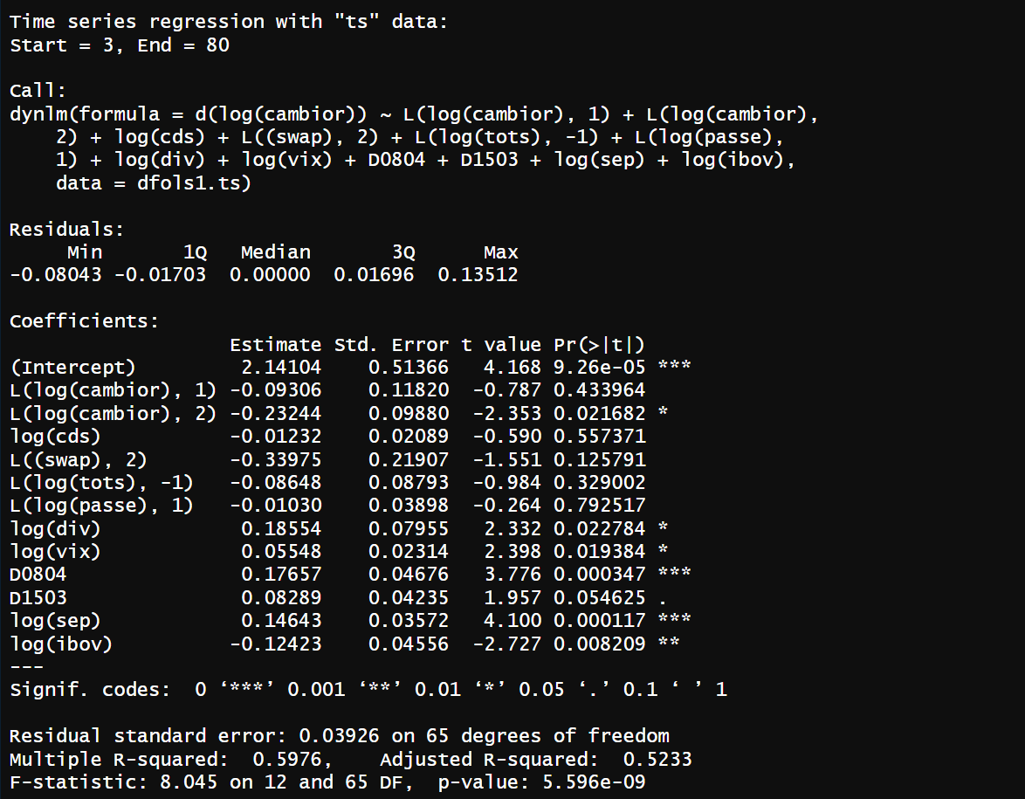
C | 2.14104
Lcambior1 | -0.09306
Lcambior2 | 0.23244
cds | -0.01232
Lsawp2 | -0.33975
Ltots(-1) | -0.08648
Lpasse1 | -0.0103
div | 0.18554
D0804 | 0.17657
D1503 | 0.08289
sep | 0.14643
ibov | -0.12423

